Kalkultor_Lehmana
FIRMA: |  | WYDZIAŁ/ODDZIAŁ: |  |  | STANOWISKO/RODZAJ PRACY:
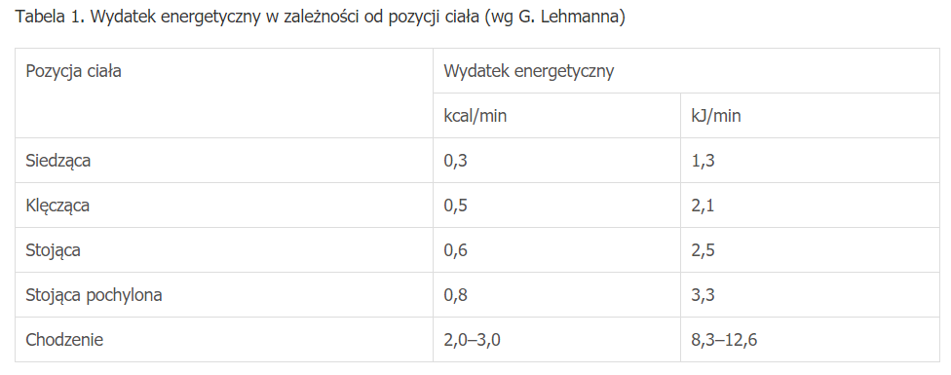
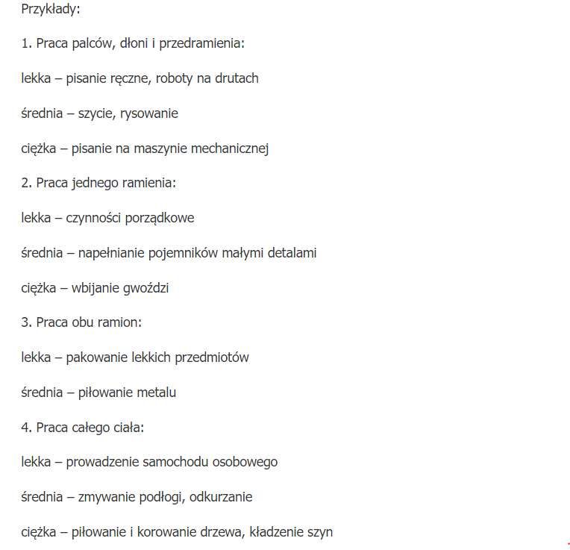
 |  |  Kwestie nieodpłatnego wydawania posiłków profilaktycznych oraz napojów ze względu na ciężkość i uciążliwość pracy określają przepisy rozporządzenia Rady Ministrów z dn 28.05.1996 (Dz. U. Nr 60, poz. 279) |  |  | Wartość ryzyka: | Wydatek energetyczny netto w ciagu 8h zmiany roboczej:
 |  |  |  |  | Stopień ryzyka mały | dla mężczyzn: | 5228.0 | do | 8486.0 | kJ |  |  | wyszukaj | Rodzaj pracy | ciężkość | kJ/min | maks
 |  |  |  |  |  |  | 1254.7 | do | 2036.6 | kcal | Pozycja ciała | kJ/min | Praca palców, dłoni i przedramienialekka | Praca palców, dłoni i przedramienia | lekka | 1.7 | 5 | Praca palców, dłoni i przedramienia
 |  |  |  |  |  | dla kobiet: | 4182.4 | do | 6788.8 | kJ | siedząca | 1.3 | Praca palców, dłoni i przedramieniaśrednia | Praca palców, dłoni i przedramienia | średnia | 2.9 | 5 | Praca jednego ramienia
 |  |  |  |  |  |  | 1003.8 | do | 1629.3 | kcal | klęcząca | 2.1 | Praca palców, dłoni i przedramieniaciężka | Praca palców, dłoni i przedramienia | ciężka | 3.8 | 5 | Praca obu ramion
 |  |  |  |  |  |  |  |  |  |  | stojąca | 2.5 | Praca jednego ramienialekka | Praca jednego ramienia | lekka | 4.2 | 10.5 | Praca całego ciała
lp | Wykonywane czynności | [min] | pozycja ciała | [kJ/min] | Rodzaj pracy | Ciężkość | min | max | min | max | stojąca pochylona | 3.3 | Praca jednego ramieniaśrednia | Praca jednego ramienia | średnia | 5.9 | 10.5
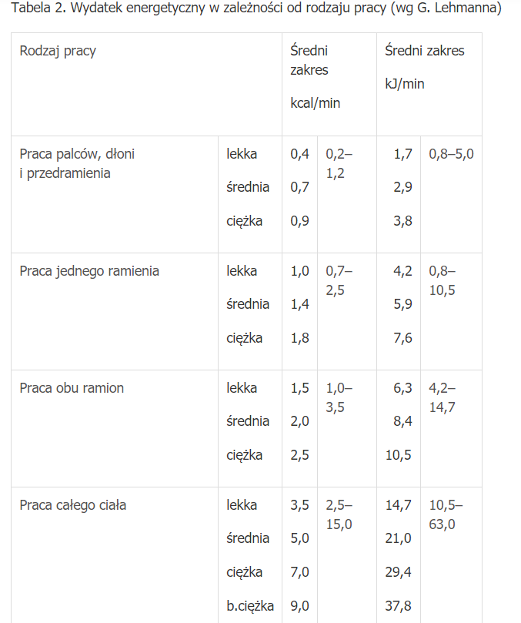
 | nazwa czynności |  |  |  |  |  | [kJ/min] | [kJ/min] | [kJ] | [kJ] | chodzenie | 10.5 | Praca jednego ramieniaciężka | Praca jednego ramienia | ciężka | 7.6 | 10.5
1 | Obsługa wózka widłowego: prace transpotowe (praca w chłodni) | 180 | siedząca | 1.3 | Praca obu ramion | średnia | 8.4 | 14.7 | 1746 | 2880 |  |  | Praca obu ramionlekka | Praca obu ramion | lekka | 6.3 | 14.7
2 | Przygotowanie wózka: sprawdzenie stanu techniczego wózka, uzupełnienie dokumentacji | 20 | chodzenie | 10.5 | Praca obu ramion | lekka | 6.3 | 14.7 | 336 | 504 |  |  | Praca obu ramionśrednia | Praca obu ramion | średnia | 8.4 | 14.7
3 | Obsługa wózka widłowego: prace transpotowe. | 140 | siedząca | 1.3 | Praca obu ramion | lekka | 6.3 | 14.7 | 1064 | 2240 |  |  | Praca obu ramionciężka | Praca obu ramion | ciężka | 10.5 | 14.7
4 | Wyładunek śmieci: opróżnienie koszy ze śmieciami typu folia, makulatura. (praca na zewnątrz) | 40 | stojąca pochylona | 3.3 | Praca obu ramion | lekka | 6.3 | 14.7 | 384 | 720 |  |  | Praca całego ciałalekka | Praca całego ciała | lekka | 14.7 | 63
5 | Przerwa socjalna | 20 | siedząca | 1.3 | Praca palców, dłoni i przedramienia | lekka | 1.7 | 5 | 60 | 126 |  |  | Praca całego ciałaśrednia | Praca całego ciała | średnia | 21 | 63
6 | Prace pomocnicze: ręczny rozładunek surowców: ciężar 20-25kg | 60 | chodzenie | 10.5 | Praca obu ramion | ciężka | 10.5 | 14.7 | 1260 | 1512 |  |  | Praca całego ciałaciężka | Praca całego ciała | ciężka | 29.4 | 63
7 | Prace pomocnicze: ręczny rozładunek surowców: ciężar do 10kg | 20 | chodzenie | 10.5 | Praca obu ramion | średnia | 8.4 | 14.7 | 378 | 504 |  |  | Praca całego ciałabardo ciężka | Praca całego ciała | bardo ciężka | 37.8 | 63
8 |  |  |  | 0.0 |  |  | 0 | 0 | 0 | 0
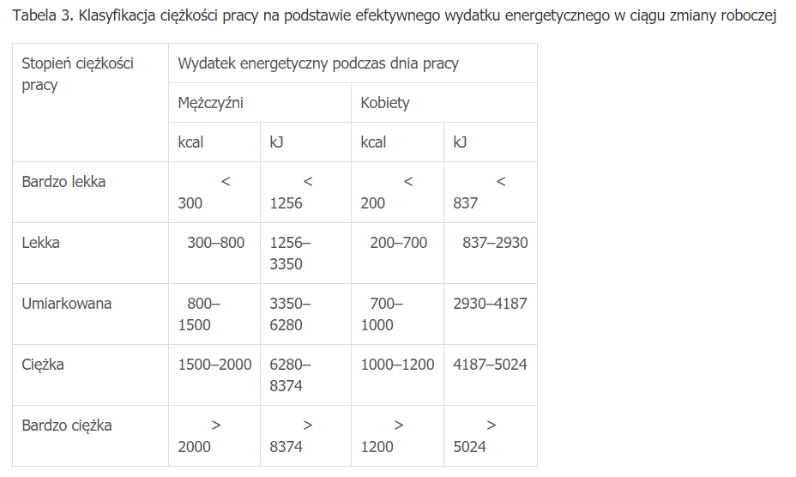
9 |  |  |  | 0.0 |  |  | 0 | 0 | 0 | 0
10 |  |  |  | 0.0 |  |  | 0 | 0 | 0 | 0
11 |  |  |  | 0.0 |  |  | 0 | 0 | 0 | 0
12 |  |  |  | 0.0 |  |  | 0 | 0 | 0 | 0
13 |  |  |  | 0.0 |  |  | 0 | 0 | 0 | 0
14 |  |  |  | 0.0 |  |  | 0 | 0 | 0 | 0
15 |  |  |  | 0.0 |  |  | 0 | 0 | 0 | 0
 | SUMA | 480
Klasyfikacja ciężkości pracy w ciągu 8h zmiany roboczej: |  |  |  |  | Podpis osoby wykonującej ocenę: | Data aktualizacji
Mężczyzna [kcal] |  | Kobieta [kcal]
1254.7 |  | 1003.8

Umiarkowana
 |  | Ciężka

